Лист1
КрепАвто. www.krepauto.ru ТОП-200
Итого |  |  |  |  |  |  | 0 | 0.0
Артикул | Фото | Марка автомобиля | Место установки | OEM | Опт, от 1шт. руб | От 100шт., руб | Кол-во, шт (кратно 10) | Сумма, руб
0002 | 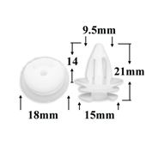 | BMW | Пистон обшивки | 51410151699, 51411973500, 51418161527, 51418172050, 99950758240 | 10 | 8.5 |  | 0.0
0014 | 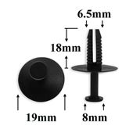 | BMW | Подкрылок, бампера | 51110141033, 51110300247, 51118174185 | 10.6 | 9 |  | 0.0
0019 | 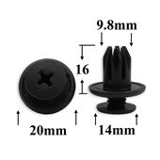 | Acura, Chevrolet, Daewoo, GM, Honda, Opel, Ssang Yong | Бампер, брызговики, пороги, молдинги | 07130702966, 91503SP0003, 91503SPO003, 57728AC060, 0940909302, 0940909303, 94530623, 4803742, 7887508000 | 10.6 | 9 |  | 0.0
0030 | 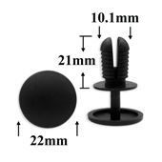 | Различные марки | Внутренняя отделка |  | 11 | 9.3 |  | 0.0
0031 | 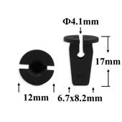 | Audi, Seat, Skoda, Volkswagen | Облицовка, защита к.арок, брызговик (под саморез) | 6N0809966A, WHT003737, WHT004694, N90833801, 5P0853127, 1M0809966, WHT005527 | 8.3 | 7 |  | 0.0
0048 | 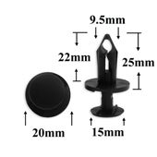 | Chevrolet, Chrysler, Daewoo, Ford, GM, Opel | Покрытие под корпусом, бампер, капот двигателя, воздухозаборник | 06503598, N807389S, 1039463, 7701049271, 8E0825267, 21030249 | 10.6 | 9 |  | 0.0
0057 | 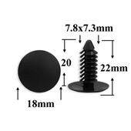 | Chrysler, Dodge, Ford, GM, Opel | Защита, брызговики, предохранительные приспособления, внутренняя отделка | 01605396, 1314934, 15958694, 1605396, 388577S, 6030441, 8574602000AQ, W705589S300, 09620024 | 6.6 | 5.7 |  | 0.0
0066 | 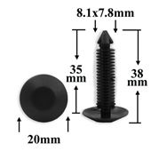 | Chevrolet, Daewoo, GM, Opel | Багажник, кузов - уплотнитель | 14074081 | 9.6 | 8.1 |  | 0.0
0081 | 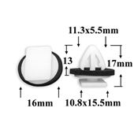 | Hyundai, Kia | Багажник, молдинг | 87702H1000 | 11.9 | 10.1 |  | 0.0
0106 | 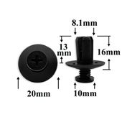 | Различные марки | Защита к.арок, брызговики | W705845S300, B09251833L, 0G0325007A, MB45556143, 8659028000 | 8.9 | 7.6 |  | 0.0
0113 | 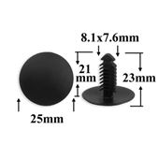 | Chrysler, Ford | Дверь, внутренняя отделка, брызговики | 04381395, 06501086, 388904S, 4381395 | 8 | 6.8 |  | 0.0
0115 | 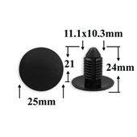 | Chevrolet, Daewoo, GM, Opel | Радиатор, бампер, универсальная | 1619321, ВЕ1090 | 9.6 | 8.1 |  | 0.0
0127 | 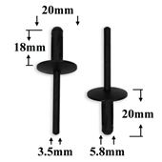 | BMW. 6,5mm | Заклёпка пластиковая | 51777171004, 07147293278, 51717002953, 517170029532 | 10.9 | 9.2 |  | 0.0
0135 | 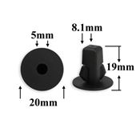 | Daihatsu, Lexus, Subaru, Toyota | Внутренняя отделка | 9018906013, 9018906027, 9018906065, 90189T0014 | 9.2 | 7.9 |  | 0.0
0138 | 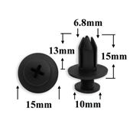 | GM, Infiniti, Lexus, Mazda, Mitsubishi, Nissan, Toyota | Бампер, подкрылок | 90657SA5003, 992650625, 0155305761, 96050KA140, 09409073185ES, 9046706017, 20426301, 9046706198, MB345544, MB253964, MR215510, 0155306071 | 8.6 | 7.4 |  | 0.0
0145 | 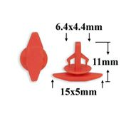 | Acura, Honda | Кузов - уплотнитель | 91530SP1003 | 5.4 | 4.5 |  | 0.0
0146 | 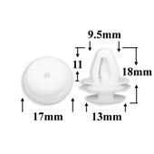 | Lexus, Mitsubishi, Subaru, Toyota | Внутренняя отделка, отделка дверей, дверь - панель | 91560S84A01, 91560SP0003, 91560SZ3003, MB317746, MB851006, MB608410, MR201895, MR366159, MR532894, MR975901, 0155300251, 0155300363, 0155308371, 0155309131, 0155309891, 0280919300, 809995C000, 80999VE000, 6777117020, 6777120080, 6777130070, 9046710192 | 6.3 | 5.4 |  | 0.0
0150 | 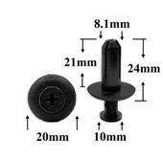 | Acura, Honda, Hyundai, Kia, Lexus, Mitsubishi, Toyota | Брызговики, подкрылок, бампер, крылья | 90505SL0003, MB888869, 9046708155, 94852368 | 10.9 | 9.2 |  | 0.0
0151 | 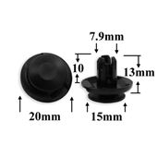 | Acura, Honda, Hyundai, Kia, Mitsubishi | Брызговики, подкрылок, бампер, крылья | MU000319, MR220501, 0009914940, A0009914940, 11519949, 91512SX0003 | 10.6 | 9 |  | 0.0
0156 | 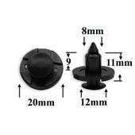 | Acura, Honda, Infiniti, Mitsubishi, Nissan | Внутренняя отделка, брызговики, подкрылок, бампер, крылья, кузов - решётки | 0155309321, MR328954, 9004468320 | 9.2 | 7.9 |  | 0.0
0157 | 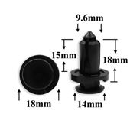 | Infiniti, Nissan, Subaru | Бампер | 0155309241, 57728AC090 | 13.5 | 11.6 |  | 0.0
0158 | 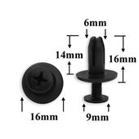 | Acura, Honda | Бампер, подкрылок | 90683SA5003, 0155301203, 0155303573, 9046706153, 9040906319 | 6.9 | 5.9 |  | 0.0
0171 | 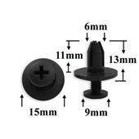 | Acura, Honda, Infiniti, Isuzu, Kia, Nissan | Отделка дверей | 90684SA50030, 8942981190, 1099830880, 0940906319, 5578552020 | 8 | 6.8 |  | 0.0
0204 | 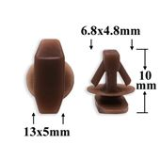 | Hyundai, Kia, Mitsubishi | Уплотнитель капота | MU481027 | 5.4 | 4.5 |  | 0.0
0209 | 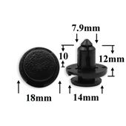 | Infiniti, Nissan, Renault, Toyota | Бампер | 0155309611, 0155310501, 6822N3, 9046708185 | 8.9 | 7.6 |  | 0.0
0212 | 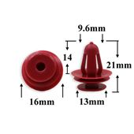 | Chevrolet, Daewoo, GM, Lexus, Suzuki, Toyota | Внутренняя отделка, дверь, универсальная | 6777116080, 6777128060, 6777130090, 6777132140, 6777117030, 6777128030, 11547574, 95008221, 94530670, 30006620, MB608104, MB898344, MB898620, MR115944, 0155301305, 0155307111, 0940908320, 6777128040, 6777133020, 6777112030, 6777112050 | 6.9 | 5.9 |  | 0.0
0213 | 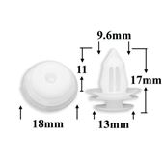 | GM, Lexus, Mitsubishi, Toyota | Внутренняя отделка | 909130105, 909130115, 94858299, E12068AB1, JQ690E82, MR366958, MU000504, MU000571, 09630001, JQ690E8200601, JQ690E83, 9046709206, 9046710161, 90467W0005, 909130076 | 7.2 | 6.2 |  | 0.0
0215 | 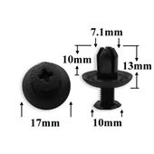 | Chrysler, Hyundai, Kia, Mitsubishi, Toyota | Внутренняя отделка, брызговики, подкрылок, бампер | M253964, 904670703001, MB253964, MB887567, 30870295 | 7.2 | 6.2 |  | 0.0
0218 | 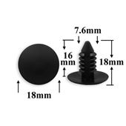 | AMC, Chrysler, Daewoo, Dodge, Ford, GM, Opel | Защита, брызговики, предохранительные приспособления, внутренняя отделка | 05208743, 3691590, 06031321, 389358, 4006529, W701259S300, 14093311, 332364, 389358, 20732399, 94530527, 94530548, 0940907326, 0940907350, 480534, 6270163, 14093311, 389358 | 5.7 | 4.8 |  | 0.0
0224 | 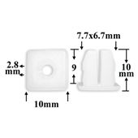 | Chevrolet, Chrysler, Daewoo, Ford, GM, Opel, Renault | Отделка | 9669486, 8934201262 | 5.7 | 4.8 |  | 0.0
0226 | 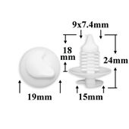 | Audi, Renault, Seat, Skoda, Volkswagen | Внутренняя отделка, панели | 8934201681, 175867299 | 8 | 6.8 |  | 0.0
0233 | 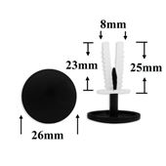 | Европейские авто | Универсальная | STM11192 | 10.3 | 8.7 |  | 0.0
0240 | 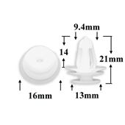 | Hyundai, Kia, Lexus, Toyota | Внутренняя отделка | 6777102030, 6777112030, 6777112050, 6777113020, 6777122040, 6777126010, 6777126130, 6777143010, 11547574, 0940908320, 95008221, 30006620, 95008221 | 6.9 | 5.9 |  | 0.0
0243 | 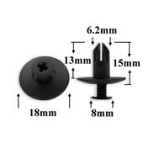 | Acura, Honda, Hyundai, Kia | Бампер, капот, подкрылок | 91524SE0003 | 6.9 | 5.9 |  | 0.0
0251 | 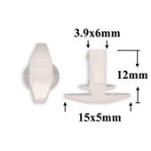 | Ford, Mazda, Toyota | Внутренняя отделка, отделка стоек | E7GZ6120586B, G03158762, 6786889101, 6786728030, 6786789103, 864382B000 | 5.7 | 4.8 |  | 0.0
0256 | 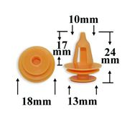 | Chevrolet, Daewoo, GM, Lexus, Suzuki, Toyota | Отделка дверей, стоек салона | MB608104, MB898344, MB898620, MR115944, 0155301305, 0155307111, 0940908320, 6777128040, 6777133020, 6777112030, 6777112050, 6777116080, 6777128060, 6777130090, 6777132140, 6777117030, 6777128030, 95008221, 30006620 | 9.2 | 7.9 |  | 0.0
0259 | 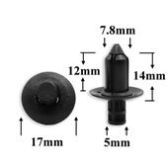 | Honda, Hyundai, Kia, Mitsubishi, Toyota | Универсальная | 91505ST7003ZJ, MR720431, MR381914, M674791, MR381913, MR167004, MR167003, MR167002, MU481233, M674793, M674792, 0155301753, 0155302133, 0155301353, 0155303703, 0155306361, 0155304493, 0155301763, 0155301503, 57718PA020, 09409083085ES, 09409083085PK, 0940908308T01, 9046707170B0, 9046707170B1, 9046708187, 9046708180, 91505SL0003, 91505ST3EO1ZC, 91505ST7003ZD, 91505ST7003ZA | 8 | 6.8 |  | 0.0
0289 | 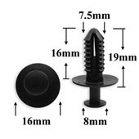 | Mercedes | Защита, бампер, отделка, универсальная | A1249900492, 1249900492, A124990049205, 124990049205 | 10 | 8.5 |  | 0.0
0292 | 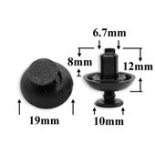 | Lexus, Toyota | Бампер, защита, универсальные | 9046707211, 9046707217 | 9.6 | 8.1 |  | 0.0
0301 | 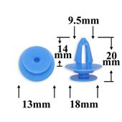 | Audi, Renault, Seat, Skoda, Volkswagen | Отделка дверей | A0009911498, A0109882478, 7701057715, 7701053516, 7L5853994 | 8.5 | 7.2 |  | 0.0
0311 | 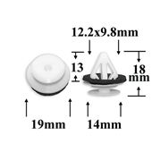 | Mazda | Отделка дверей | 992740822, G18K51SJ3, TD1251SJ3A, NE5151SJ3A, 6258114020 | 12.9 | 11 |  | 0.0
0321 | 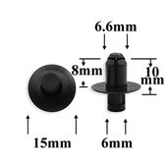 | Hyundai, Kia | Защита, отделка салона, багажника | 861552H100, 8615622000, 861572H100 | 8.3 | 7 |  | 0.0
0324 | 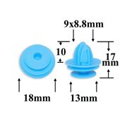 | GM, Lexus, Nissan, Subaru, Toyota | Внутренняя отделка, двери, стойки | 76882WA000, 51Z1624005, 909130077, 9046710167, 88970345 | 12.9 | 11 |  | 0.0
0327 | 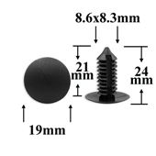 | Европейские авто | Различные марки | 0 | 10.6 | 9 |  | 0.0
0334 | 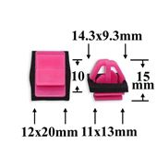 | Hyundai, Kia | Отделка стоек, порогов, молдинги | 877563E500 | 13.9 | 11.8 |  | 0.0
0346 | 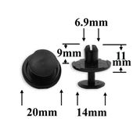 | Lexus, Subaru, Toyota | Отделка салона, багажника, капота, бампера | 9046707214, B000951280 | 11 | 9.3 |  | 0.0
0349 | 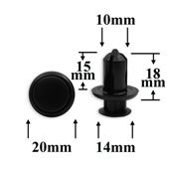 | Mazda | Бампер, решётки | GD7A50EA1 | 11.3 | 9.7 |  | 0.0
0352 | 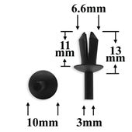 | Alfa Romeo, Audi, BMW, Fiat, Lancia, Mercedes, Seat, Skoda, Volkswagen | Уплотнитель | 51161881149, 07149807127, A0009903492, A0009909992, 7703072116, N10259301, 697210, 7903072170 | 6.6 | 5.7 |  | 0.0
0365 | 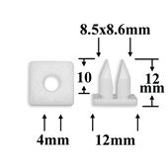 | Lexus, Mitsubishi, Toyota | Подкрылок, крылья | 9018905037, MS480002, MB196738, 9018905013, 9018905015 | 6.9 | 5.9 |  | 0.0
0371 | 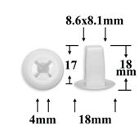 | Alfa Romeo, Fiat, Infiniti, Lancia, Lexus, Mitsubishi, Nissan, Toyota | #10 - размер шурупа | M098145, M088341, MS480013, 0128100023, 0128100231, 9018906001 | 8.6 | 7.4 |  | 0.0
0380 |  | Chrysler, Ford, GM | Дверь - панель, капот - уплотнитель | 20664092, N804570S, 20664092, 15773445, 20452072, 4638136, RYQ500070 | 8.6 | 7.4 |  | 0.0
0394 |  | Lexus, Toyota | Уплотнитель | 0155307431, 0155307861, 0155308231, 9046707138, 9046707138C0, 0155306931 | 10.7 | 9.1 |  | 0.0
0406 |  | Honda, Lexus, Toyota | Подкрылок | MU000262, 9046707166 | 8.9 | 7.6 |  | 0.0
0441 |  | GM, Lexus, Toyota | Капот двигателя - уплотнитель | 9008046010, 9008046135, 9046708011, 9046708004, 94842841, 94849113 | 5.4 | 4.5 |  | 0.0
0445 |  | Acura, Honda, Mazda | Хомут, эл.проводка | 90672SA0003, 90672SA00030, 992891053 | 10.5 | 8.9 |  | 0.0
0475 |  | Chrysler, Ford, GM | Заклёпка пластиковая | 07142151750, 07149140786, 10036503, 34201631, 7142151750, 7149140786, K06500911, 6504700, 6500911, N803043S, 14063981 | 10.9 | 9.2 |  | 0.0
0500 |  | Lexus, Toyota | Кузов - молдинг | 7549535010, 7539635020 | 10.6 | 9 |  | 0.0
0503 |  | Daihatsu, Lexus, Toyota | Подкрылок, крылья | 9018906013, 9018906027, 9018906065, 90189T0014 | 8 | 6.8 |  | 0.0
0514 |  | Honda, Lexus, Mitsubishi, Subaru, Toyota | Уплотнитель | 90651S4N003, MB547806, MU481276, MR380850, MU481283, 909120028, 909120023, 6786712150 | 6.6 | 5.7 |  | 0.0
0571 |  | Различные марки | Хомут, эл.проводка | 0 | 11.6 | 9.9 |  | 0.0
0590 |  | Lexus, Toyota | #12 - размер шурупа | 9018906214 | 8.9 | 7.6 |  | 0.0
0596 |  | Hyundai, Kia | Капот, внутренняя отделка | 8112637000, 8112637010 | 9.2 | 7.9 |  | 0.0
0609 |  | Lexus, Toyota | Внутренняя отделка - двери, пороги, кузов - решётки | 09409063225PK, 9046706133CO, 9046706133C0, 90467061333, 9046706133O | 7.2 | 6.2 |  | 0.0
0764 |  | GM, Hyundai, Kia, Mazda, Renault, Автоваз | Решётки, защита кузова, брызговики, бампер | W705845S300, B09251833, 8659028000, 0G0325007A, MB45556143, 8659028000, 940909302 | 10.3 | 8.7 |  | 0.0
0787 |  | Lexus, Toyota | Бампер, решётки радиатора | 5216116010, 90467A0008, 5216102020, 5216144010O, 521610K040, 5216102030, 1608546180 | 12.3 | 10.4 |  | 0.0
0795 |  | Acura, Honda, Mercedes | Подкрылок, брызговики | 91501S04003, 91512SM4003, 91512SX0003, 0009914940, A0009914940, MU000319, MU000705 | 10.7 | 9.1 |  | 0.0
0798 |  | Chevrolet, Daihatsu, GM, Lexus, Toyota | Защита к. арок | 9018906028, 51Z1620004, 94854203 | 8.3 | 7 |  | 0.0
0801 |  | Acura, Honda, Hyundai, Kia | Бампер, защита | 91503S7A003, 91503SZ3003, 91503SZ5003, V260118, NK020, S05601182 | 12.9 | 11 |  | 0.0
0811 |  | Acura, Honda | Бампер, защита кузова, брызговики | 100653500A, 90505SX0003, 80999KC10C, WW5728, BE1862, YL1186, 91505SM4003, 90505SM4003 | 10.3 | 8.7 |  | 0.0
0821 |  | Acura, Honda | Уплотнитель | 91518S10003 | 5.7 | 4.8 |  | 0.0
0822 |  | Lexus, Toyota | Подкрылок, крылья, внутренняя отделка | 9018906157 | 8.8 | 7.5 |  | 0.0
0823 |  | Lexus, Toyota | Капот, багажник | 9046709050, 9046709118, 90467A0003, 6822N5, 8402013S08 | 8 | 6.8 |  | 0.0
0832 |  | Acura, Chrysler, Honda, Lexus, Mitsubishi, Toyota | Подкрылок, крылья, бампер | MR200300, 7401HS, 900446757700, TQ696D09, B142803911 | 11.6 | 9.9 |  | 0.0
0865 |  | Chevrolet, GM | Подкапотное пространство | 6505667AA, 2097005, 22189414 | 10.3 | 8.7 |  | 0.0
0867 |  | Hyundai, Kia | Молдинги | 877562E000, 8771902500, P370409A | 14.2 | 12.1 |  | 0.0
0871 |  | Lexus, Toyota | Внутренняя отделка, багажник | 9046708186, 90467A0002C0, 9046708186C0, 9046708186C004, 9046708186C015, 9046708186C016, 9046708186C005, 9046708186C002 | 11.9 | 10.1 |  | 0.0
0874 |  | Lexus, Subaru, Toyota | Бампер, защита | 909130043, 9046710183, 88970767 | 8.3 | 7 |  | 0.0
0878 |  | GM, Opel | Внутренняя отделка, дверь - панель | 2345957, 2345959, 90321122, 90244506 | 7.6 | 6.4 |  | 0.0
0908 |  | Lexus, Toyota | Бампер, защита, решётки | 7586730120 | 10.6 | 9 |  | 0.0
0913 |  | Infiniti, Nissan | Защита, подкрылки | 11296AG000 | 12.9 | 11 |  | 0.0
0917 |  | Lexus, Toyota | Брызговики | 6822N2, 9046707201 | 10.9 | 9.2 |  | 0.0
0939 |  | Mercedes | Молдинги | 0019887681, A0019887681, 0009881581, A0009881581 | 6.3 | 5.4 |  | 0.0
0940 |  | Audi, Seat, Skoda, Volkswagen | Внутренняя отделка, багажный отсек, двери | 6K0868243C | 13.2 | 11.2 |  | 0.0
0952 |  | Hyundai, Kia, Mitsubishi | Внутренняя отделка | MB344789, 8777028000 | 8.5 | 7.2 |  | 0.0
0966 |  | Acura, Honda | Брызговики, бампер | 91506S9A003, 91505S9A003, P370107 | 16.8 | 14.3 |  | 0.0
0978 |  | Hyundai, Kia | Бампер, крылья, молдинги | 8684822000 | 9.2 | 7.9 |  | 0.0
1098 |  | Hyundai, Kia | Внутренняя отделка, двери | 8231527000, 833152S100 | 10.6 | 9 |  | 0.0
1106 |  | Acura, Honda | Подкрылок, бампер | 91505S9A003 | 17.9 | 15.2 |  | 0.0
1138 |  | Hyundai, Kia | Молдинги | 877583L000 | 16.6 | 14.1 |  | 0.0
1161 |  | Lexus, Toyota | Бампера, решётки | 5216120010 | 14.2 | 12.1 |  | 0.0
1269 |  | Audi, Seat, Skoda, Volkswagen | Внутренняя отделка - двери | 95555524300, 7L6868243 | 29.5 | 25.1 |  | 0.0
1273 |  | BMW, Mercedes, Mitsubishi, Volvo | Внутренняя отделка, багажник, внутренняя отделка - двери | 51471911992, 51470146782, 51470390017, A2019900292, 2019900292, M820141, 30820141 | 11.9 | 10.1 |  | 0.0
1350 |  | Lexus, Toyota | Вставки под саморез | 9018906237, 9018906193 | 10.9 | 9.2 |  | 0.0
1397 |  | BMW, Mercedes | Защита, внутренняя отделка, бампер, решётки, подкапотное пространство, трубки, электропроводка | 51711958025, A2019900050, 2019900050 | 12.9 | 11 |  | 0.0
1400 |  | Infiniti, Nissan | Кузов - уплотнитель | 8085089922, 80850CA003, 82850JG00C | 5.4 | 4.5 |  | 0.0
1403 |  | Alfa Romeo, Fiat, Lancia, Lexus, Mitsubishi, Suzuki, Toyota | Брызговики, подкрылок, бампер, крылья | 9S9AK07332, MR220501, 0940907332, 0940907332000, 9046707164, 71741883, MC933388 | 10.9 | 9.2 |  | 0.0
1405 |  | Lexus, Toyota | Внутренняя отделка - двери | 91560SAA003, GE4T68865A, MR366958, MR550882, MU000504, MU000571, MU481245, 909130076, 909130105, 909130115, 3568481A10, 7181278F00, 55Z1609003, 61Z1610001, 6777135010, 9046709206, 9046710161, 90467A0005, 90467T0019, 90467W0005, 94858299 | 12.6 | 10.7 |  | 0.0
1414 |  | Audi, Seat, Skoda, Volkswagen | Молдинги | 3C0853585, 3C0853586, 3C9827407, 3C9827408 | 10.9 | 9.2 |  | 0.0
1428 |  | Audi, Seat, Skoda, Volkswagen | Внутренняя отделка - двери | 1660053 | 10.5 | 8.9 |  | 0.0
1455 |  | Acura, GM, Honda, Mazda | Пистон распорный винтовой | 90657SA60030, N30413356A, 59130AA000, 90657SA60030, 904670707222, 94198687 | 10.6 | 9 |  | 0.0
1502 |  | Acura, Honda | Кузов - уплотнитель | 72311S5S003, 8085089961, 8085089919 | 5.7 | 4.8 |  | 0.0
1508 |  | Lexus, Toyota | Колышек распорный со шляпкой | 7586706030, 7586733050 | 14.2 | 12.1 |  | 0.0
1510 |  | Chevrolet, Ford, GM | Пистон распорный со шляпкой | 06508863AA, 11589291, 34202672, 4803500, 4807305, 4902755, 6501925, W713610S300, W715993S300, YQ00159480 | 10.6 | 9 |  | 0.0
1536 |  | BMW | Внутренняя отделка | 51410407984, 51417762188, 51418224768, 90118WA837 | 11.2 | 9.6 |  | 0.0
1538 |  | BMW | Внутренняя отделка | 51777171002 | 12.3 | 10.4 |  | 0.0
1541 |  | GM, Hyundai, Kia | Пистон распорный винтовой | B09251833, 4803301, 0G03250037A, 8659028000, 94535928, 91059FC050 | 11.9 | 10.1 |  | 0.0
1549 |  | Citroen, Peugeot, Renault | Брызговики, подкрылок, бампер | 51834606, 3636996, 1609267280, 1622749580, 856553 | 11.3 | 9.7 |  | 0.0
1551 |  | Citroen, Peugeot, Renault, АвтоВАЗ | Внутренняя отделка - двери | 8E9867299, 6991S6, 7701056846, 30648141 | 9.5 | 8.1 |  | 0.0
1555 |  | Nissan, Renault, АвтоВАЗ | Брызговики, подкрылок, бампер | 7703077435, 91169652 | 15.8 | 13.4 |  | 0.0
1556 |  | Land Rover | Внутренняя отделка | DYC500020, 1008068, 7M0867299K, 7M3867299 | 10.7 | 9.1 |  | 0.0
1597 |  | Acura, Honda, Lexus, Toyota | Внутренняя отделка - двери, кузов - пороги | 7586730130 | 9.2 | 7.9 |  | 0.0
1625 |  | Chevrolet, Daewoo, GM, Opel | Молдинги | 19352782, 68172491AA, 11571175 | 12.9 | 11 |  | 0.0
1682 |  | Infiniti, Nissan | Колышек распорный со шляпкой | 1723571, W715256S300, L33X13209, 155305323, 155305933, 155310721, 155305933, 769843448R, 59114AG000, MU001623 | 10 | 8.5 |  | 0.0
1688 |  | Hyundai, Kia | Молдинги | 877563R000, 87756C5000 | 12.3 | 10.4 |  | 0.0
1690 |  | Infiniti, Nissan | Внутренняя отделка - двери | 0155309791, 94044TA040 | 8 | 6.8 |  | 0.0
1691 |  | Infiniti, Nissan | Брызговики, подкрылок | 76882JG10A | 8.5 | 7.2 |  | 0.0
1693 |  | Lexus, Toyota | Капот, решётки | KD5351833, 9046708217 | 10.3 | 8.7 |  | 0.0
1694 |  | Infiniti, Nissan | Внутренняя отделка, багажник | 0155330001, 01553JD01A, 01553JD01B, 01553JD01C, 015532DT0A | 8.6 | 7.4 |  | 0.0
1702 |  | Infiniti, Nissan | Брызговики, подкрылок, крылья | 015532DR9A | 10.9 | 9.2 |  | 0.0
1710 |  | Audi, Bentley, Porsche, Seat, Skoda, Volkswagen | Бампер, решётки, подкапотное пространство, радиатор | N90536901 | 6 | 5 |  | 0.0
1715 |  | Infiniti, Nissan | Пороги | 76882EW00B | 7.2 | 6.2 |  | 0.0
1716 |  | Subaru | Подкрылки, защита, бампер, крылья, решётки, подкапотное пространство | 909140007 | 11.3 | 9.7 |  | 0.0
1720 |  | Hyundai, Kia | Бампер | 865952T500, 1420608250B | 10.6 | 9 |  | 0.0
1743 |  | Hyundai, Mitsubishi, Nissan, Subaru | Подкрылки, защита, бампер, крылья, освещение | MR288150, 909130013 | 7.2 | 6.2 |  | 0.0
1747 |  | Citroen, Peugeot, Renault | Внутренняя отделка - двери | A4159950283, 8099900Q0A, 7703077476, 9687923280, 9345ZN | 14.2 | 12.1 |  | 0.0
1748 |  | Alfa Romeo, Citroen, Fiat, Lancia, Peugeot | Молдинги | 68093998A, 68093998AA, 71728806, 71728887, 856543 | 11.2 | 9.6 |  | 0.0
1749 |  | Alfa Romeo, Citroen, Fiat, Lancia, Peugeot, Renault | Внутренняя отделка - двери | 5179084, W715789S300, 7703077469, 9654280780, 6991Y8 | 11.3 | 9.7 |  | 0.0
1772 |  | Audi, Seat, Skoda, Volkswagen | Кузов, уплотнитель | 1Z0837732A | 5.7 | 4.8 |  | 0.0
1779 |  | Mercedes | Внутренняя отделка - двери | A0019912698, 0019912698 | 9.2 | 7.9 |  | 0.0
1780 |  | Hyundai, Kia | Внутренняя отделка, багажник, двери | 823152P000, 833152S000 | 9.2 | 7.9 |  | 0.0
1783 |  | Hyundai, Kia | Кузов, уплотнитель | 8213227100 | 5.4 | 4.5 |  | 0.0
1801 |  | Hyundai, Kia | Брызговики, защита | 8414526000 | 11 | 9.3 |  | 0.0
1813 |  | Nissan, Renault, АвтоВАЗ | Защита к. арок, дверь - панель, торпеда, уплотнитель | A0009984477, 7941700QAA, 7703081054, 7703081227, 8200278650, 7701422033, 6995X9, 7481ZN, 6999C0, 699978 | 10.7 | 9.1 |  | 0.0
1841 |  | Audi, Seat, Skoda, Volkswagen | Внутренняя отделка, багажник | 3C0853585, 3C0853586, 3C9827407, 3C9827408 | 15.2 | 12.9 |  | 0.0
1857 |  | Renault | Бампер | A4159910195, 0151500Q0C, 054000001R, 8200429215, 4451732, 93198738 | 9.2 | 7.9 |  | 0.0
1862 |  | Audi, Seat, Skoda, Volkswagen | Внутренняя отделка, коврики | N90911301 | 7.2 | 6.2 |  | 0.0
1863 |  | Citroen, Peugeot, Renault | Внутренняя отделка, двери | 6001549265, 8200700969, 699156, MR108759 | 8.6 | 7.4 |  | 0.0
1903 |  | Lexus, Mazda, Toyota | Бампер, крылья | B45A56146A, 90118WB048 | 8.8 | 7.5 |  | 0.0
1904 |  | Lexus, Toyota | Бампер | 9046707215 | 10.9 | 9.2 |  | 0.0
1943 |  | Audi, Seat, Skoda, Volkswagen | Универсальный, внутренняя отделка, багажник | 3C0853586 | 6 | 5 |  | 0.0
1958 |  | BMW | Защита (различная) | 7147293278, 51717002953, 51777171004 | 11.7 | 9.9 |  | 0.0
1965 |  | Hyundai, Kia | Внутренняя отделка - двери | 8231538000 | 10.2 | 8.6 |  | 0.0
1971 |  | Citroen, Peugeot, Renault | Двери - уплотнитель | 51767412895, 9025J8 | 5.7 | 4.8 |  | 0.0
2006 |  | Hyundai, Kia | Клипса крепления заднего фонаря, освещение | 8581837000 | 10.6 | 9 |  | 0.0
2008 |  | Ford | Молдинги | YQ00110580, 11610926, 5264089, 5270438, W716351C300, W716352S300, 11610926, 1222281, YQ00110580 | 13.2 | 11.2 |  | 0.0
2025 |  | Hyundai, Kia | Бампер | 865901W000 | 10.9 | 9.2 |  | 0.0
2251 |  | Ford, Hyundai, Kia, Mazda | Защита, подкрылки, внутренняя отделка, бампер | W705845S300, B09251833, 8659028000, 0G0325007A, MB45556143, 8659028000, B113102040 | 10.9 | 9.2 |  | 0.0
2268 |  | Chevrolet, GM, Land Rover, Opel, Renault | Защита, подкрылки, внутренняя отделка - двери, молдинги, пороги, подкапотное пространство | 7703077368, 7701050734, 93176656, 4414720, DYC101420 | 11.3 | 9.7 |  | 0.0
2296 |  | Hyundai, Kia | Крылья, молдинги, пороги | 87756C8700, 87758B9010, 87758B9000 | 12.6 | 10.7 |  | 0.0
2331 |  | BMW, Mini Cooper | Внутренняя отделка - двери | 51417325082 | 18.2 | 15.4 |  | 0.0
M1116 |  | Audi, Ford, Seat, Skoda, Volkswagen | Брызговики, внутренняя отделка, двери, бампер, капот | N90335004, N90335006, V703505S301, W700641S442 | 11.9 | 10.1 |  | 0.0
M1117 |  | Audi, Ford, Seat, Skoda, Volkswagen | Брызговики, внутренняя отделка, двери, бампер, капот | N90796502, N90335005, N90796501 | 11.9 | 10.1 |  | 0.0
M2007 |  | Различные марки | Металлические Саморезы/Шурупы | 9015960477 | 14.9 | 12.7 |  | 0.0
M2009 |  | Различные марки | Металлические Саморезы/Шурупы | 9015960498, 9015960303, 9015960603 | 13.9 | 11.8 |  | 0.0
M2011 |  | Различные марки | Металлические Заклёпки | 9026906017, 90269A0005 | 18.2 | 15.4 |  | 0.0
M2014 |  | Различные марки | Металлические Саморезы/Шурупы | 9026904060 | 5.7 | 4.8 |  | 0.0
M2020 |  | Различные марки | Металлические Саморезы/Шурупы | 9016460024 | 12.3 | 10.4 |  | 0.0
M2021 |  | Различные марки | Металлические Саморезы/Шурупы | 9015960476, 9015960500, 9015960602, 9015960603 | 16.6 | 14.1 |  | 0.0
M2023 |  | Различные марки | Металлические Зажимы/Скобы | 1479612, W702844S442, N10433701, N10437701, N91085301, WHT005296 | 11.9 | 10.1 |  | 0.0
M2031 |  | Различные марки | Металлические Саморезы/Шурупы | 6742257 | 12.4 | 10.5 |  | 0.0
M2033 |  | Различные марки | Металлические Саморезы/Шурупы | 984145020S | 12.6 | 10.7 |  | 0.0
M2037 |  | Различные марки | Металлические Саморезы/Шурупы | A2019900536 | 19.8 | 16.9 |  | 0.0
M2038 |  | Различные марки | Металлические Саморезы/Шурупы | 07147129160 | 13.2 | 11.2 |  | 0.0
M2040 |  | Различные марки | Металлические Саморезы/Шурупы |  | 10.3 | 8.7 |  | 0.0
M2041 |  | Различные марки | Металлические Саморезы/Шурупы | 11501884 | 7.6 | 6.4 |  | 0.0
M2042 |  | Различные марки | Металлические Зажимы/Скобы | N90168602, 51127070202, 7703046034, 7731367, 694383 | 13.9 | 11.8 |  | 0.0
M2044 |  | Различные марки | Металлические Зажимы/Скобы |  | 11.9 | 10.1 |  | 0.0
M2045 |  | Различные марки | Металлические Зажимы/Скобы | 99959146002 | 10 | 8.5 |  | 0.0
M2047 |  | Различные марки | Металлические Зажимы/Скобы | 9018306065 | 12.4 | 10.5 |  | 0.0
M2048 |  | Различные марки | Металлические Зажимы/Скобы |  | 13.5 | 11.6 |  | 0.0
M2050 |  | Различные марки | Металлические Зажимы/Скобы | 11503714, 11503716 | 16.2 | 13.8 |  | 0.0
M2053 |  | Различные марки | Металлические Саморезы/Шурупы | 07146959925, 51118235606 | 8.6 | 7.4 |  | 0.0
M2054 |  | Различные марки | Металлические Саморезы/Шурупы | 07147442844, 1249204149B, N01396015 | 6.1 | 5.1 |  | 0.0
M2055 |  | Различные марки | Металлические Саморезы/Шурупы | MS450925, 986061 | 9.6 | 8.1 |  | 0.0
M2065 |  | Различные марки | Металлические Саморезы/Шурупы | MF453091 | 7.6 | 6.4 |  | 0.0
M2067 |  | Различные марки | Металлические Саморезы/Шурупы | 0146600163 | 14.9 | 12.7 |  | 0.0
M2069 |  | Различные марки | Металлические Саморезы/Шурупы | 90114SE0000, 90114SZ3000 | 12.4 | 10.5 |  | 0.0
M2073 |  | Различные марки | Металлические Болты/Винты | 11503834, 20351035 | 14.6 | 12.4 |  | 0.0
M2077 |  | Различные марки | Металлические Саморезы/Шурупы | 854061608 | 11.9 | 10.1 |  | 0.0
M2094 |  | Различные марки | Металлические Саморезы/Шурупы | N90775001, N91090701, N90892001, N90648704, N90648702 | 11.6 | 9.9 |  | 0.0
M2095 |  | Различные марки | Металлические Саморезы/Шурупы | W708591S424, 1449533, W702413S307, 30640800, 998164 | 15.9 | 13.4 |  | 0.0
M2097 |  | Различные марки | Металлические Зажимы/Скобы | 07129904150, 07129925734, 07129901659, 07129904243 | 9.6 | 8.1 |  | 0.0
M2108 |  | Различные марки | Металлические Саморезы/Шурупы |  | 12.9 | 11 |  | 0.0
M2118 |  | Различные марки | Металлические Заклёпки | 902584814 | 17.9 | 15.2 |  | 0.0
M2119 |  | Различные марки | Металлические Заклёпки | 015150009U | 14.2 | 12.1 |  | 0.0
M2120 |  | Различные марки | Металлические Заклёпки | A003990949764, A0039909497 | 15.9 | 13.4 |  | 0.0
M2125 |  | Различные марки | Металлические Гайки/Шайбы | 867863849A, W703505, W703505S439 | 8.6 | 7.4 |  | 0.0
M2126 |  | Audi, Seat, Skoda, Volkswagen | Металлические Саморезы/Шурупы (Защита, подкрылки, крылья, подкапотное пространство, универсальная) | N90775001, N90892001, N90774701, N90648704, N90648702 | 12.9 | 11 |  | 0.0
M2130 |  | Различные марки | Металлические Саморезы/Шурупы | 9015960525 | 14.9 | 12.7 |  | 0.0
M2168 |  | Infiniti, Nissan | Металлические Саморезы/Шурупы | 01454N5061 | 10.6 | 9 |  | 0.0
M2180 |  | Hyundai, Kia | Металлические саморезы/шурупы | 9215522000, 1249306207B | 13.2 | 11.2 |  | 0.0
M2181 |  | Автокрепеж металлический | Металлические саморезы/шурупы | 9215522000, 1125406206, 1249306207B | 12.9 | 11 |  | 0.0
M2182 |  | Audi, Seat, Skoda, Volkswagen | Металлические саморезы/шурупы | N90974701 | 12.9 | 11 |  | 0.0
M2189 |  | Citroen, Lada, Peugeot, Renault | Металлические Саморезы/Шурупы (Защита, подкрылки, бампер, крылья) | 6925N0, 7703017090, 7013CS, A4539900410, 2602200QAA | 13.5 | 11.6 |  | 0.0
M2193 |  | Hyundai, Kia | Металлические саморезы/шурупы | 1249205163 | 10.7 | 9.1 |  | 0.0
M2195 |  | Hyundai, Kia | Металлические саморезы/шурупы | 1249305207E | 12.4 | 10.5 |  | 0.0
M2231 |  | Различные марки | Металлические Саморезы/Шурупы | 1336305155, 1249305207E | 12.9 | 11 |  | 0.0
M2252 |  | Audi, Seat, Skoda, Volkswagen | Металлические Саморезы/Шурупы (Защита, подкрылки, молдинги, пороги, универсальная) | N90648704, N90648702, N90774701, N90775001, N90892001 | 13.2 | 11.2 |  | 0.0
M2268 |  | Audi, Porshe, Seat, Skoda, Volkswagen | Металлические Саморезы/Шурупы | N90698606 | 8.6 | 7.8 |  | 0.0
M2304 |  | BMW | Металлические Саморезы/Шурупы (Фиксатор) | 07149213164 | 13.9 | 11.8 |  | 0.0

